書式１ 自己評価結果
 |  |  |  |  | 2024.03改訂
情報アクセシビリティ自己評価様式（書式１ 自己評価結果）
作成日： 2025年 11月 1１日
 |  |  |  | 製品画像
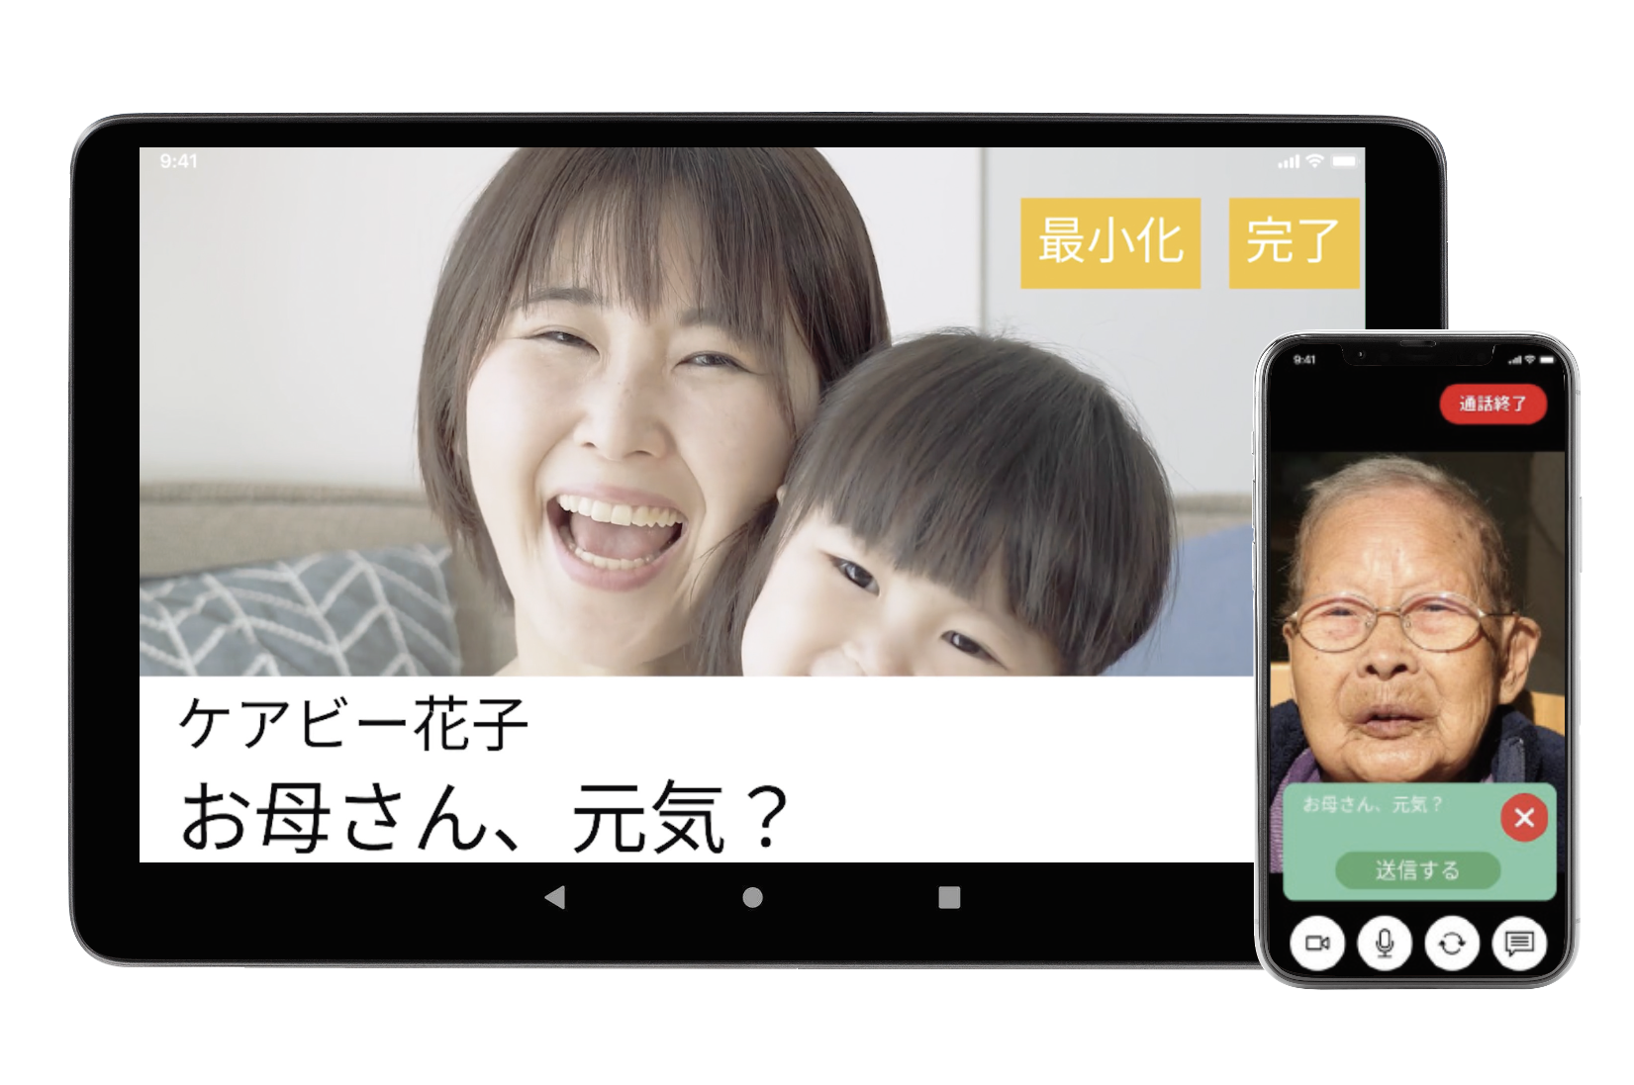
企業・団体名 | Hubbit株式会社

ICT機器・サービス名称 | 話せる伝言板「ケアびー」

型番 | HBTO-00010

ICT機器・サービス概要 | どんな高齢者でも使えるコミュニケーションツールとしてのタブレット器機

問合せ先 | TEL：050-3138-3535／MAIL：support-all@hubbit.io

ウェブサイトURL | https://carebee.io/

機能性能
配慮対象項目 |  | 評価結果 | 概要
視力なしでの使用（全盲） |  | 部分的に対応している | 発信者（家族やケアマネージャー等を想定）からのビデオ通話が、受信者（被介護者を想定）の操作なしで自動接続される。そのため、着信の際に自ら操作する必要は一切無い。これにより、全盲の場合でも画面操作せずにビデオ通話の開始が可能である。ただし7.1.4の着信音のC）については利用者側で認知力低下による意図しない変更を防ぐために変更不可に設計している。
製品・サービスが視覚的な操作モードで提供される場合、視力を必要としない操作モードが用意されているか
限られた視力での使用（弱視、ロービジョン） |  | 部分的に対応している | タブレット端末の画面は、A4を一回り小さくした程度の大画面を採用している。加えて、大きく見やすいフォントとボタンで画面を構成しているため、視認性は非常に高い。さらに、前述の通りビデオ通話機能においては受信者の操作が一切不要である。したがって、限られた視力でも操作に問題はない。ただし7.1.3の表示装置のe）、また7.1.4の着信音のC）については利用者側で認知力低下による意図しない変更を防ぐために変更不可に設計している。
製品・サービスが視覚的な操作モードで提供される場合、限られた視力で対応可能な操作モードが用意されているか
色知覚なしでの使用 |  | 対応している | ビデオ通話時、タブレット端末の画面下部に、白黒で字幕を表示することが可能である。（特許取得済み）この字幕表示機能と音声通話機能を組み合わせることで、色の識別が困難な方でも、意思の疎通が容易となる。
製品・サービスが視覚的な操作モードで提供される場合、色知覚を必要としない操作モードが用意されているか
聴力なしでの使用（全ろう） |  | 対応している | 上項目にも記した通り、本製品はビデオ通話の際、タブレット端末の画面下部に字幕を出すことが可能である（特許取得済み）。これによって、聴力に頼らず本製品を使用する際にも円滑な意思疎通を実現する。これは本製品の最も大きなポイントの一つであり、聴力が衰えたことで家族間のコミュニケーションを諦めざるを得なかった方々へ、新しい希望を届けることができる点だと自信を持っておすすめしたい点である。
製品・サービスが聴覚的な操作モードで提供される場合、聴力を必要としない操作モードが用意されているか
限られた聴力での使用（難聴） |  | 部分的に対応している | 音声機能そのものの性能補強は、採用するタブレット端末の仕様に依存するため、評価対象外とする。しかし、前述の通り、ビデオ通話での字幕表示機能、および直感的でわかりやすい画面構成により、聴覚機能に制約がある利用者でも問題なくご使用いただける。さらに、着信時の応答操作が一切不要な自動接続機能を組み合わせることで、聴覚の制約に関わらず、利用者の操作を大幅に軽減する。ハードウェア性能に依存せず、操作の障壁を確実に排除したアクセシビリティを提供することが、本製品の最大の強みである。ただし7.1.4の着信音のC)、7.1.5の報知音およびガイダンスのd)とe)、7.1.6の音声入出力のc)とe)については、利用者側で認知力低下による意図しない変更を防ぐために変更不可に設計している。
製品・サービスが聴覚的な操作モードで行われる場合、強化された音声機能によって限られた聴力を補う操作モードが提供されているか
発話能力なしでの使用 |  | 対応している | 問題なくご使用いただける。 本製品のメッセージへの返答機能は、「はい」「いいえ」の選択、または五段階評価のボタン操作のみに限定した設計であり、発話に困難を抱える利用者でも、画面を操作するだけで明確な意思表示が可能である。
製品・サービスが発話による操作モードで行われる場合、音声入力を必要としない操作モードが用意されているか
限られた器用さ又は力での使用 |  | 対応している | 本製品の基本機能に、器用さを要求する複雑な動作は含まれない。メッセージやリマインド機能への返答時にボタン操作が必要となるが、ボタン自体を大きく、操作しやすいユニバーサルデザインで設計している。したがって、限られた運動能力を持つ利用者でも、簡単に操作を完了することが可能である。
製品・サービスが手の動作を必要とする場合、細かい運動制御等を必要としない操作モード、または限られた力で対応可能な操作モードが用意されているか
限られた手の届く範囲での使用 |  | 対応している | 本製品はタブレット端末を基盤としているため、設置場所を選ばない。さらに、周辺機器を活用すれば、ベッドフレーム等に確実な固定も可能である。これにより、寝たきりの方や、ご自身で製品を移動させることが困難な方も含め、様々な利用環境下で快適にお使いいただける。
製品・サービスが手動による操作モードで提供される場合、手の届く範囲で対応可能な操作モードが用意されているか
光の点滅による影響の最小化（光感受性発作） |  | 部分的に対応している | 端末本体の液晶パネル性能（フリッカー対策、バックライト特性など）については、採用するタブレット端末の仕様に依存するため評価対象外とする。しかし、本製品の画面上の各種通知やアニメーションにおいては、発作を誘発する可能性のある高頻度の点滅表現（フリッカー）は避ける設計を徹底し、視覚的な刺激を抑制している。画面の警告表示や通知色についても、刺激の強い原色（赤色系統など）の使用を避け、視覚刺激を緩和するトーンを採用している。ただし、6.1.9の出力の調整については、使用する高齢者の認知レベルによって、本製品における操作レベルをカスタマイズして提供しているため、一括りに評価できない。なので評価外とする。
製品が視覚的な操作モードで提供される場合、光感受性発作を引き起こすリスクを最小化するような配慮がなされているか

配慮対象項目 |  | 評価結果 | 概要
プライバシー |  | 対応している | 自動接続機能によるビデオ通話は、事前に登録済みの特定の個人との間でのみ確立される。第三者からの無作為なアクセスや着信は出来ない設計となっており、必ず事前に使用者と発信者双方の同意と設定登録を経た上でのみ有効となる。また、メッセージ履歴、リマインド設定、通話時間などの個人を特定し得るデータは、個人情報保護法および関連ガイドラインを遵守し、本人の同意を得た目的以外での利用や第三者への提供は一切行わない。これにより利用者は、プライバシーが守られた環境下で安心してコミュニケーションを取ることが可能である。
製品・サービスがアクセシビリティ機能を提供する場合、アクセシビリティ機能を使用するにあたりプライバシーが守られる操作モードが用意されているか

サポート対応
配慮対象項目 |  | 評価結果 | 概要
ドキュメントとサポートサービス |  | 対応している | 製品の梱包時には説明書を同封している。 この説明書は大きな文字で構成されており、わかりやすさを最優先して作成されたものである。また、製品に対する問い合わせ窓口としては、LINE公式アカウント、電話窓口、およびメールでの問い合わせの三つを提供する。
製品の取扱説明書や問合せ先が提供されているか。また、アクセシビリティに配慮したサポート（取扱説明書、電話や手話（筆記）窓口、FAX等）が提供されているか。

用いた技術基準 | JIS X 8341－4

試験方法 | 国立長寿医療研究センターとの共同研究、介護施設へ住み込みの上での実証実験

免責事項 | ・著作権上、この文章の再利用を禁じます。 ・この文章は製品の情報提供を目的として作成されており、全ての人に使用していただけることを保証するものではありません。 ・この文章は、製品の通常操作を対象としており、取り扱い説明書に記載のないものについては対象外とします。 ・本ページに記載されている製品の仕様や外観は、予告なく変更されることがあります。

